2020_02_data
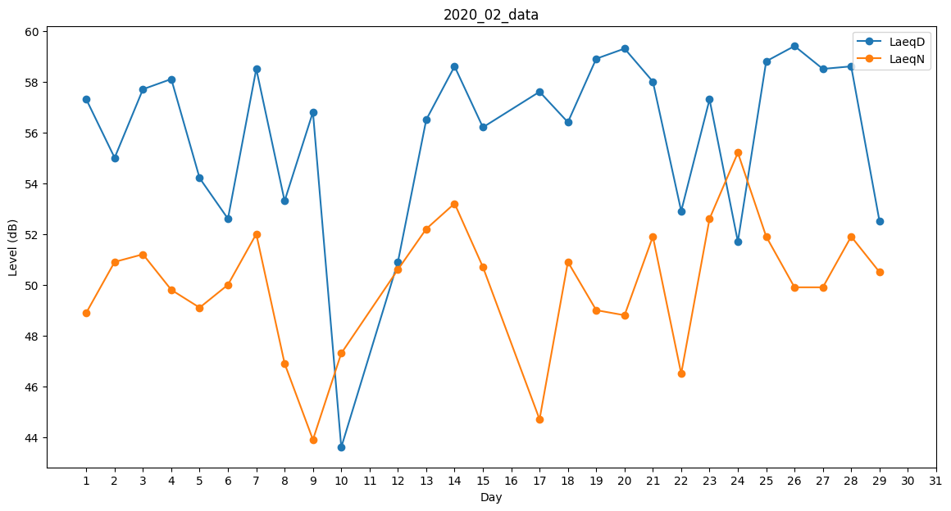
Day | LaeqD | LaeqN
1 | 57.3 | 48.9
2 | 55 | 50.9
3 | 57.7 | 51.2
4 | 58.1 | 49.8
5 | 54.2 | 49.1
6 | 52.6 | 50
7 | 58.5 | 52
8 | 53.3 | 46.9
9 | 56.8 | 43.9
10 | 43.6 | 47.3
11 | 53.5 | 0
12 | 50.9 | 50.6
13 | 56.5 | 52.2
14 | 58.6 | 53.2
15 | 56.2 | 50.7
16 | 49.5 | 0
17 | 57.6 | 44.7
18 | 56.4 | 50.9
19 | 58.9 | 49
20 | 59.3 | 48.8
21 | 58 | 51.9
22 | 52.9 | 46.5
23 | 57.3 | 52.6
24 | 51.7 | 55.2
25 | 58.8 | 51.9
26 | 59.4 | 49.9
27 | 58.5 | 49.9
28 | 58.6 | 51.9
29 | 52.5 | 50.5

